画面フロー
タイトル画面

 | ・いずれのキーを押してメインメニューへ

メインメニュー
オプション
 |  | ・オプションを押してオプションへ

 |  | ・戻る／設定完了を押してメインメニューへ
・ゲーム開始を押してゲームが始まる
・続き/新規を選べる

ゲーム画面

統計画面

タイトル画面
タイトル画面
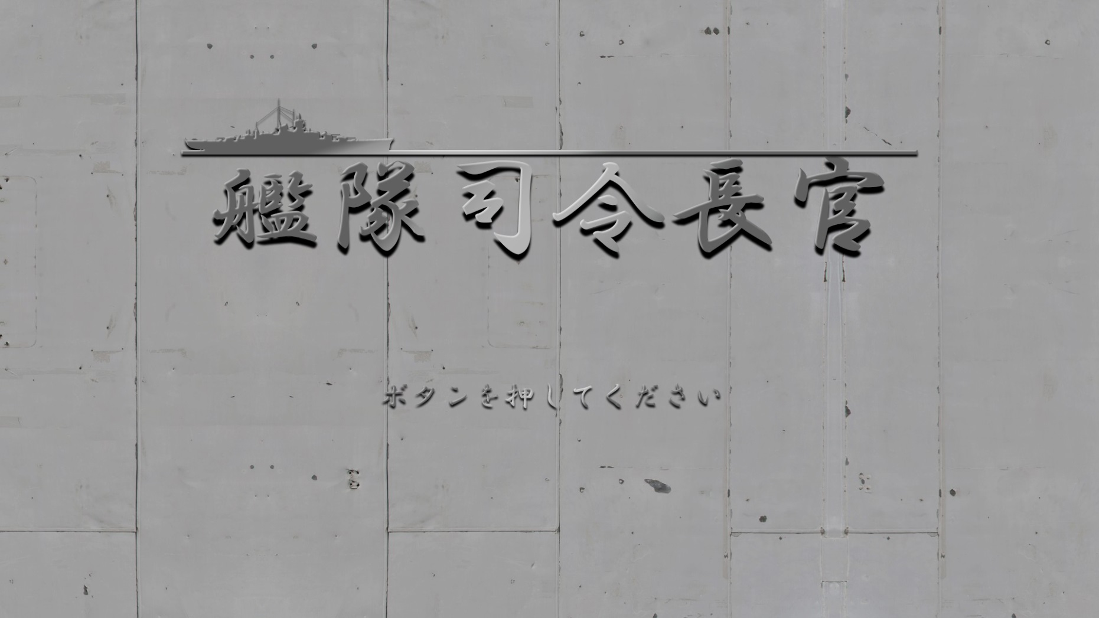
画像データ１
画像データ２
 |  |  |  |  |  | 処理内容
 |  |  |  |  |  | ・動作提示が点滅している
 |  |  |  |  |  | ・ボタンを押してメインメニューへ
 |  |  |  |  |  | ・動作しなくてもこのままタイトル画面に残る

画像データ３

 | グラフィックデータ
 | 名称 | 対応名 | ファイル名 | サイズ | 場所
 | 背景 | 画像データ１ | Title_BackGround.jpg | 1980x1080 | 未定
 | タイトル | 画像データ２ | Title.png | 1280x320 | 未定
 | 動作提示 | 画像データ３ | Press_to_Start.png | 630x65 | 0,0

 | サウンドデータ
 | 名称 | ファイル名
 |  | Theme_1.mp3

メインメニュー
メインメニュー

データ０１
データ０４
データ０２
 |  |  |  |  | 処理内容
 |  |  |  |  | ・ボタンを押したら影を消して、下に少し移動して押された見えるようにする
 |  |  |  |  | ・いずれのボタンを押せば対応の部分に入る

 |  |  |  |  | ・セーブファイルについて
 |  |  |  |  | 1.艦隊全体の船の状況とお金の数とベースのレベルを記録しております
 |  |  |  |  | 2.船の状況についてはどんな改造をしたのか、損傷状況と修繕まで残る時間を記録
データ０３

 | 名称 | 対応名 | ファイル名 | サイズ
 | 背景 | データ０１ | Title_BackGround.png | 1980x1080
 | 飾り１ | データ０２ | Acc.png
 | ボタン | データ０３ | 下の表に参考 | 400x65
 | タイトル | データ０４ | Title.png | 1280x320

 | ボタンリスト
 | 名称 | 作用 | ファイル名 | リンク先
 | 続きから | 継続でゲームを始まる | Button_ContinueGame.png | 最新のセーブデータをロードしてゲーム画面（ベース）に移動
 | 続きから（押される） |  | Button_Pressed_ContinueGame.png
 | 初めから | 新しいゲームを始まる | Button_NewGame.png | 何もせずにメインゲーム画面に移動
 | 初めから（押される） |  | Button_Pressed_NewGame.png
 | ゲームをロード | データを選んで始まる | Button_LoadGame.png | セーブデータを選んでゲーム画面（ベース）に移動
 | ゲームをロード（押される） |  | Button_Pressed_LoadGame.png
 | 設定 | オプション画面に移動 | Button_Option.png | オプション画面に移動
 | 設定（押される） |  | Button_Pressed_Option.png
 | 終了 | ゲーム終了 | Button_EndGame.png | プログラムを終了する
 | 終了（押される） |  | Button_Pressed_EndGame.png

ゲームフロー
ゲームフロー

ゲーム画面（ベース）
ゲーム画面（編成）
船詳細画面

ゲーム画面（メイン）
オプション画面（ゲーム進行中）

ゲーム画面（報酬）

ゲーム画面(メイン)
データ０１
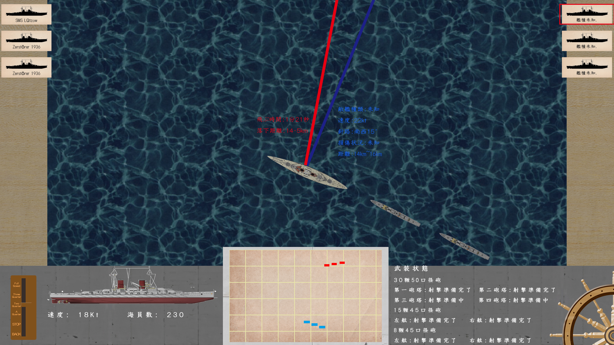
データ０４
データ０５
データ０９
ゲーム画面（メイン）
 |  |  |  |  |  |  |  | 処理内容
 |  |  |  |  |  |  |  | ・ゲームのメイン流れです
 |  |  |  |  |  |  |  | ・フラグシープを操作しながら友軍に命令を出す、友軍は命令に従って自動的に陣形を組む
 |  |  |  |  |  |  |  | ・ロック指示線は敵の状態と今の方向を見えるように展示する
 |  |  |  |  |  |  |  | ・照準指示線は砲弾落下地点のデータや方向を見えるように展示する
 |  |  |  |  |  |  |  | ・出力選択器は今の速さはどのぐらいであるかを見えるようにする
 |  |  |  |  |  |  |  | このまま選択器を使って船のスピードを変更することも可能です
 |  |  |  |  |  |  |  | ・船カードは友軍の部分はほとんど変わらないが、沈む場合は沈むカードに変更する
 |  |  |  |  |  |  |  | ・敵の部分発見状態による変わります
 |  |  |  |  |  |  |  | ・船が進行中には水泡が出るようにする
 |  |  |  |  |  |  |  | ・爆発は三つの動画中にいずれを使う
 |  |  |  |  |  |  |  | ・エフェクトは船に設置されたエフェクト発生ポイントから一定時間が過ぎたら消えるようにする

データ０６
 |  |  |  |  |  |  |  | ・当たり判定：
 |  |  |  |  |  |  |  | 1.すべての船は二種類のパーツを持っている
 |  |  |  |  |  |  |  | 丸の形で簡単測定パーツと長方形の具体的な損傷判定パーツ
 |  |  |  |  |  |  |  | 丸形のは弾が船に当たれるかを判断するので、誤差が大きい、当たったら具体的な
 |  |  |  |  |  |  |  | 損傷判定を行う。
 |  |  |  |  |  |  |  | 2.各損傷パーツはHitPointと装甲データ、設備部分を持っています、被弾された次第に
データ０７
 |  |  |  |  |  |  |  | 貫通されたのか、どのぐらいのダメージが出たのか、水が入ったのか、損傷は修復できるのか、
データ１０
 |  |  |  |  |  |  |  | 隣のパーツに影響があるのかの順番で判断し、船の損傷状況を左下の図に反応する
データ０３
データ０２
データ０８
 |  |  |  |  |  |  |  | 3.重要パーツに被弾されたら、弾薬庫が爆発の可能性もある、爆発判定が行う
 |  |  |  |  |  |  |  | 4.武器を含むパーツが被弾されたら、武器・装備が使用不可になるかもしれません、
 |  |  |  |  |  |  |  | 一部の損害は修復できるが、修復できない場合も考えられる。
 |  |  |  |  |  |  |  | 5.各パーツに人員がいるので、デメージ判定する時も人員の死傷状況も判断する、
 |  |  |  |  |  |  |  | パーツに人員が足りないとそこの武器・装備が使用不可になるが、
 |  |  |  |  |  |  |  | 他のパーツから人を移動すれば使用可能になる
 |  |  |  |  |  |  |  | 6.船が撃沈される可能性は三つがある
 |  |  |  |  |  |  |  | ①船はまだ沈んでないが、人の死傷が多すぎるで戦闘不可になる、逃げるはまだ可能が、
 | グラフィックデータ |  |  |  |  |  |  | 戦闘終了後捕虜判定が行う
 | 名称 | 対応名 | ファイル名 |  | サイズ | 場所 | 備考 | ②進水が重量制限を越えたら沈む演出が行う。
 | データ０１ | 船カード（戦艦） | Ship_Card_Battleship.png |  | 640x380 |  | 名前は文字画像で使う Ship_Name_番号_名前.png 追加で沈むバージョンもある この画像データは二枚があるように設定する | ③弾薬庫が爆発判定が成功したらそのまま沈む
 |  | 船カード（重巡洋艦） | Ship_Card_HeavyCruiser.png |  | 640x380
 |  | 船カード（軽巡洋艦） | Ship_Card_LightCruiser.png |  | 640x380 |  |  | ・射撃
 |  | 船カード（駆逐艦） | Ship_Card_Destroyer.png |  | 640x380 |  |  | 1.まずは敵を発見し、有効範囲に入ったらロックされた敵に基ついて射撃指示線が出る
 |  | 船カード（空母） | Ship_Card_AircraftCarrier.png |  | 640x380 |  |  | プレーヤーは操作しなければそのままオート照準になるが、プレーヤーは射撃指示操作を
 | データ０２-a | 出力選択器（ベース） | Output_Chooser_Mat.png |  |  |  |  | したらオートは無効にする。
 | データ０２-b | 出力選択器（バー） | Output_Chooser_Bar.png |  |  |  |  | 2.確認出来たら射撃キーを押せば選んだ武器から射撃する
 | データ０３-a | 船側面図 | BattleCrusier_SideView_番号_名前.png |  | 1920x640 |  |  | 射撃方式もいくつあるが、武器の選択も射撃方式もすべてマウスで操作する
 | データ０３-b | 船状態置き場 | Ship_Status.jpg |  | 1920x640 |  | 文字の仕様はメインメニューに定義する | 3.砲弾が水面に近付いたら右上にウィンドウを開いて、そこに落下演出を行う
 | データ０４ | 照準指示線 | Line_Aim.png |  | 320x20 |  |  | 敵艦に近付く場合は倍率も合わせて調整する
 | データ０５ | ロック指示線 | Line_Lock.png |  | 320x20
 | データ０６ | 船平面図 | BattleCrusier_TopView_番号_名前.png |  | 1920x480 |  |  | ・艦隊指揮
 | データ０７-a | ミニマップ下敷き | MiniMap_Mat.jpg |  | 1280x720 |  |  | 1.隊形を選択、歴史にあった隊形によって艦隊ごとに変更することも可能し、
 | データ０７-ｂ | ミニマップ本体 | MiniMap_Paper.jpg |  | 1280x720 |  |  | 全艦隊の隊形も変更できる
 | データ０７-ｃ | 友軍マーク | MiniMap_Mark_Allies.png |  | 320x320 |  |  | 2.下のすべての艦隊はフラグ艦隊に追い付く、艦隊ごとに下のすべての船が
 | データ０７-ｄ | 敵マーク | MiniMap_Mark_Enemies.png |  | 320x320 |  |  | 艦隊フラグシープに追い付く
 | データ０７-e | 地図内容 | MiniMap_Map.png |  | 1280x720
 | データ０８-a | 武器状態置き場 | Weapon_Status_Mat.png |  | 1920x320 |  | 文字の仕様はメインメニューに定義する | ・ロック
 | データ０８-b | 武器側面図 | Weapon_SideView_武器種類_タイプ.png |  | 320x160 |  |  | 1.敵が見つけたら右のパーネルに敵艦カードを追加する、発見状況次第内容が変わる、
 | データ０９ | 船カード（未発見) |  |  |  |  | 判明された以上はデータ０１のファイルと通用 する | そのカードをクリックして選んだら敵艦をロックして、ステータスを測量して、
 |  | 船カード（未判明） |  |  |  |  |  | ステータス提示線に載せる
 |  | 船カード（判明） |  |  |  |  |  | 2.ロックされた敵艦の判明速度も速くなる
 |  | 船カード（名前付き）
 | データ１０-a | 進行方向指示器（ベース） | Direction_Visible_Mat.png |  | 320x640 |  |  | ・ステータスパーネル
 | データ１０-b | 進行方向指示器（マーク） | Direction_Visible_Mark.png |  | 80x20 |  |  | 1.友軍は左側、敵軍は右側
 |  |  |  |  |  |  |  | 2.パーネルの情報は距離によって時間と状況の差がある、たとえば自分の艦隊の
データ０１
データ０１
 |  |  |  |  |  |  |  | 最後に居る船の状況更新が遅いです、後ろ直後の船のステータスはリアルタイムに更新する
 |  |  |  |  |  |  |  | 3.敵の状況も友軍船から届くが、距離が遠ければ遠いほど情報も遅くなる
 |  |  |  |  |  |  |  | 4.敵の沈む確認も時間がかかる

データ０２

 | UI：背景部分
 | データ名 | 対応名 | ファイル名 |  | サイズ | 場所 | 備考
 | データ０１ | 船カード置き場 | Ship_Card_Mat.jpg |  | 160x980 |  | 左右同様
 | データ０２ | 基本UI | UI_Mat.jpg |  | 1920x320

 | Effect部分
 | 対応名 | ファイル名 |  | サイズ | 枚数 | 備考
 | 爆発-a | Explosion_a.png |  | 160x160 | 6
 | 爆発-ｂ | Explosion_b.png |  | 160x160 | 6
 | 爆発-ｃ | Explosion_c.png |  | 160x160 | 6
 | 爆発-d | Explosion_d.png |  | 160x160 | 6
 | 波-a | Wave_a.png |  | 320x120 | 3
 | 波-b | Wave_b.png |  | 320x120 | 3
 | 波-c | Wave_c.png |  | 320x120 | 3
 | 水泡 | Bubble.png |  | 30x30 | 3

 | 音声データ
 | 対応名 | ファイル名 |  | 備考
 | クリック（有効） | Click.mp3
 | クリック（無効） | Click_Other.mp3
 | エンジン音(船/航行） | Ship_Sound_Enging_Moving.mp3
 | エンジン音(船/停止) | Ship_Sound_Enging_Stop.mp3
 | 進行中の水の音 | Ship_Sound_Moving.mp3
 | 発砲音(30糎以上) | Fire_Sound_Over300.mp3
 | 発砲音(20糎以上) | Fire_Sound_Over200.mp3
 | 発砲音(10糎以上) | Fire_Sound_Over100.mp3
 | 発砲音(10糎以下) | Fire_Sound_Under100.mp3
 | 砲弾飛行音(30糎以上) | Shell_Sound_Over300.mp3
 | 砲弾飛行音(30糎以上) | Shell_Sound_Over200.mp3
 | 砲弾飛行音(30糎以上) | Shell_Sound_Over100.mp3
 | 砲弾飛行音(30糎以上) | Shell_Sound_Under100.mp3
 | 爆発音（砲弾） | Explosion_Shell.mp3
 | 爆発音（内部） | Explosion_Ship.mp3
 | 水に落ちる音（砲弾） | Entry_Shell.mp3
 | 衝突音 | Ship_Sound_Collision.mp3
 | ホード(高音) | Ship_Hord_High.mp3
 | ホード(低音) | Ship_Hord_Low.mp3

 | 音楽データ

ゲーム画面（ベース）
ゲーム画面（ベース）
 |  |  |  |  |  | 処理内容
 |  |  |  |  |  | ・船の人員、サプライ状況、ダメージ状況を一覧することができる
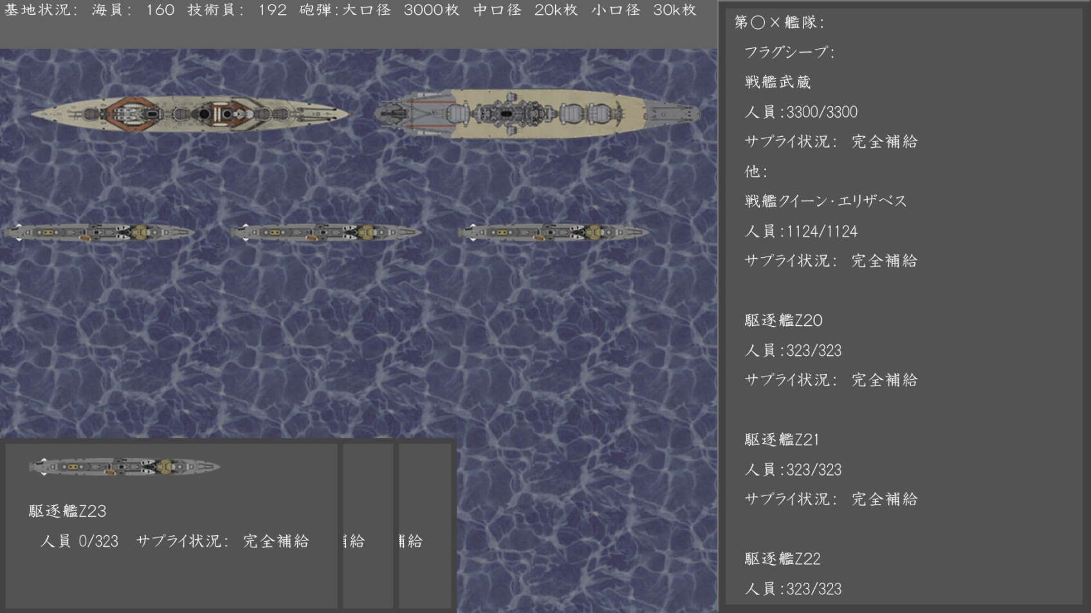
 |  |  |  |  |  | ・船を選んで、人員の移動ができる
 |  |  |  |  |  | ・艦隊の順番で排列するので、艦隊に配属してない場合は”他”のしたに載せる
 |  |  |  |  |  | ・船のネームプレートをドラッグすれば艦隊に配属することができる
 |  |  |  |  |  | ・艦隊に配属すれば維持費用は全部払うが、すぐに出撃することが可能
 |  |  |  |  |  | ・配属していない場合は維持費用は人員が１/３以上にあれば半減になりますが、出撃するまで一回戦闘を
 |  |  |  |  |  | 待つ必要がある
 |  |  |  |  |  | ・１/３に足らない場合は維持費用は１/１０になるが、出撃するまで三回戦闘を待つ必要がある
 |  |  |  |  |  | ・船の名前などはカードにまとめて、カードにダブルクリックすれば改造画面に移す

 |  |  |  |  |  | ・出撃する時は艦隊を選んで出撃するようにする

 | 編成・船一覧
 | グラフィックデータ
 | 名称 | 対応名 | ファイル名 | サイズ | 場所 | 備考
 | データ０１ | 船カード（戦艦） | Ship_Card_Battleship.png | 640x380 |  | 名前は文字画像で使う Ship_Name_番号_名前.png 追加で沈むバージョンもある この画像データは二枚があるように設定する
 |  | 船カード（重巡洋艦） | Ship_Card_HeavyCruiser.png | 640x380
 |  | 船カード（軽巡洋艦） | Ship_Card_LightCruiser.png | 640x380
 |  | 船カード（駆逐艦） | Ship_Card_Destroyer.png | 640x380
 |  | 船カード（空母） | Ship_Card_AircraftCarrier.png | 640x380

ゲーム画面（改造）
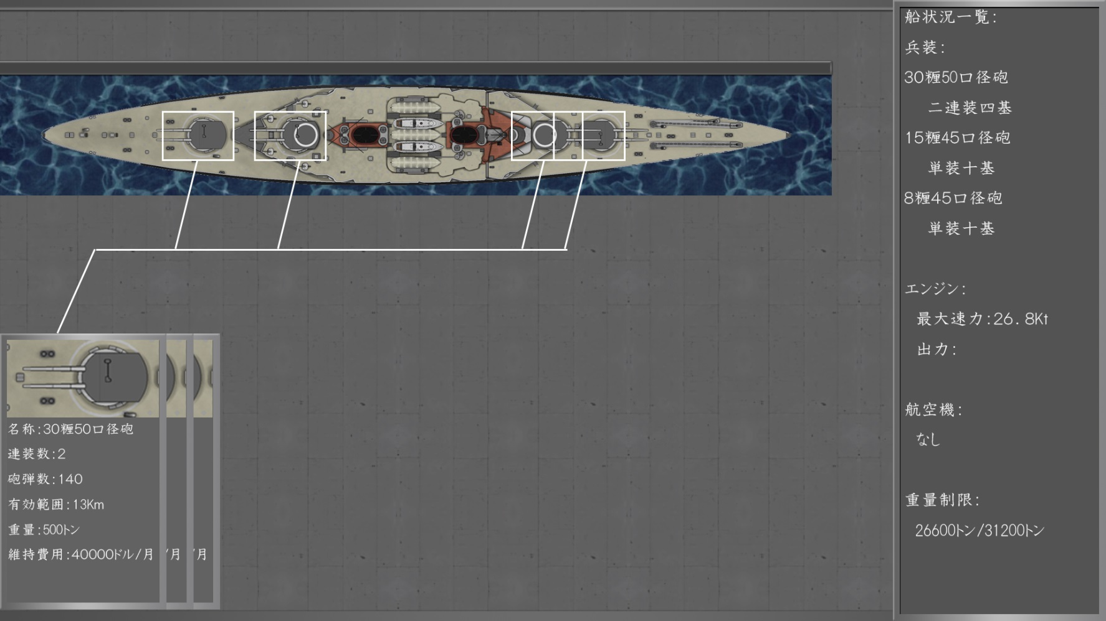
ゲーム画面（改造）
 |  |  |  |  |  |  | 処理内容
 |  |  |  |  |  |  | ・船のステータスを展示する
 |  |  |  |  |  |  | ・船状況一覧の後ろに船の名前も追加する
 |  |  |  |  |  |  | ・各パーツを選んで、備品から入り替えることが可能
 |  |  |  |  |  |  | ・右側にあるボードに載せたエンジンの右側にボタンを置いて、
 |  |  |  |  |  |  | そのボタンを押せばエンジンの変更も可能
 |  |  |  |  |  |  | ・エンジンの下に同じボタンを置いて、設備を変更することも可能
 |  |  |  |  |  |  | ・各武器、設備、エンジンなども重量とサイズがある、重量制限を越えたら装備不可能になる
 |  |  |  |  |  |  | ・重量制限の下に維持費用も提示する
 |  |  |  |  |  |  | ・最大速力はエンジンの出力、船の航海適性、重量に基ついて計算する。
 |  |  |  |  |  |  | イメージは出力と重量で結果を出して、適性によってある程度下がるようにする。
 |  |  |  |  |  |  | ・加速度は出力と航海適性と最大速力で計算する
 |  |  |  |  |  |  | イメージは出力と最大速力で初期加速度を計算し、適性と今の速度を合わせて減少するようにする

 |  |  |  |  |  |  | ・パーツの保存はお金かからないが、改造が終わったら改造料がある
 |  |  |  |  |  |  | ・武装については
 |  |  |  |  |  |  | 1.主砲は基本的に口径が太ければ太いほど旋回速度が遅くなるし、装填速度も遅くなる。
 |  |  |  |  |  |  | しかし、それに対して威力が上がることもある
 |  |  |  |  |  |  | 2.副砲は敵が有効範囲に入ったら自動的に射撃するが、砲弾も使うので、射撃をON/OFFに
 |  |  |  |  |  |  | することもできます
 |  |  |  |  |  |  | 3.防空砲は敵が有効範囲に入ったら船と飛行機に限らずに自動射撃する、他のは副砲と同様

 |  |  |  |  |  |  | ・空母は以後追加するので、具体的な仕様は追加する際にまた書きます
 |  |  |  |  |  |  | ・駆逐艦と魚雷システムも以後追加する

 | グラフィックデータ
 | 名称 | 対応名 | ファイル名 | サイズ | 場所 | 備考
 | データ０１ | 船カード（戦艦） | Ship_Card_Battleship.png | 640x380 |  | 名前は文字画像で使う Ship_Name_番号_名前.png 追加で沈むバージョンもある この画像データは二枚があるように設定する
 |  | 船カード（重巡洋艦） | Ship_Card_HeavyCruiser.png | 640x380
 |  | 船カード（軽巡洋艦） | Ship_Card_LightCruiser.png | 640x380
 |  | 船カード（駆逐艦） | Ship_Card_Destroyer.png | 640x380
 |  | 船カード（空母） | Ship_Card_AircraftCarrier.png | 640x380

